11
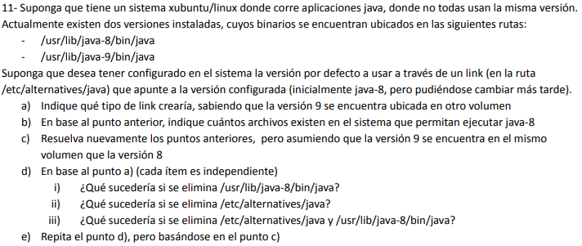
a) | En este caso necesitaríamos un soft link, ya que el otro volumen podría pertenecer a otro FS y en ese caso el hard link no sería aplicable.
b) | 2.
c) | En este caso se podría utilizar un hard link. Respecto a cual convendría depende si se quiere priorizar la seguridad o un manejo más ótimo del almacenamiento.
 | 2.
d) | i. No podría accederse desde el soft link ya que no existe más el archivo.
 | ii. No existirá el soft link pero el archivo seguirá existiendo y puede accederse.
 | iii. Ni el archivo ni el soft link existirán.
e) | i. Podremos acceder a los datos del archivo desde el hard link ya que este se duplica.
 | ii. No existirá el hard link pero el archivo seguirá existiendo y puede accederse.
 | iii. Ni el archivo ni el hard link existirán.

